画面遷移図
履歴
画面遷移図

タイトル
は遷移して表示する画面を表す

は遷移をせずに表示される画面を表す

メニュー

クエスト
設定
図鑑

物語選択
物語選択
サウンド設定
メッセージ設定

エリア選択
クレジット

キャラ一覧

ポーズ画面
ゲーム画面

リザルト

タイトル
履歴
タイトル

画面イメージ



①

機能説明

① | 画面のどこをタップしてもメニュー画面に遷移する

備考

・ | プロモーション的な映像が先に流れるとより良い
・ | ホラーっぽい演出をいれる、タップで開始の文言はゆっくり点滅させる

メニュー
履歴
メニュー

画面イメージ

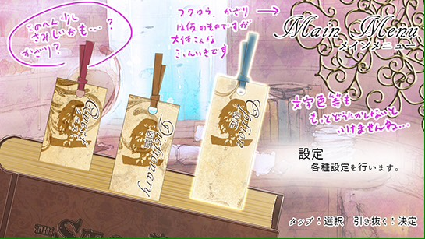

①

②

③

機能説明

 | ① | 各種機能が書かれたしおり
 |  | タップで選択、しおりを上にスワイプして決定（しおりが引き抜かれる）

 | ② | 機能説明
 |  | 選択中の機能の説明分を表示する

 | ② | 操作説明
 |  | この画面の操作説明を表示する

備考

・ | デフォルトでクエストが選択されている
・ | 他のしおりが選択されていても違うしおりをスワイプして引き抜くとその機能画面が表示される
・ | 引き抜いたあとは引き抜かれた本が開き、その上で各画面に遷移する

設定
履歴
設定画面

画面イメージ
②

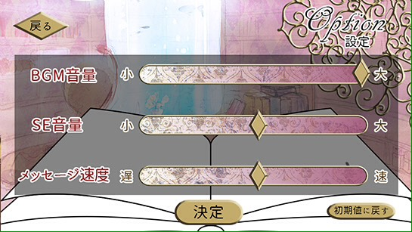

①

③
④

機能説明

① | 調節バー
 | タッチしたまま左右にスワイプして調節する

② | 戻るボタン
 | メニュー画面に遷移する

③ | 決定ボタン
 | メニュー画面に遷移する

④ | リセットボタン
 | すべての設定値をデフォルトに戻す

備考

・クレジットボタンを追加予定

クエスト
履歴
図鑑画面

画面イメージ
②

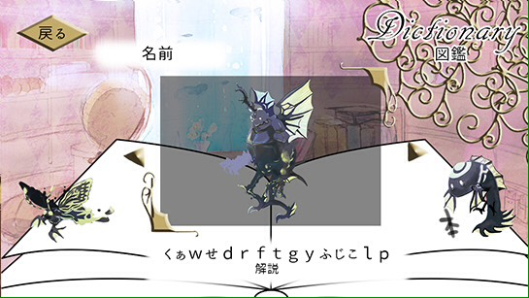
④

①

③

機能説明

① | 選択ボタン
 | タッチか左右にスワイプすることで選択する。
 | その際キャラクターは左右に流れるように移動する
② | 戻るボタン
 | メニュー画面に遷移する

③ | 解説文表示
 | キャラクター解説を表示する

④ | キャラクター名表示
 | キャラクター名を表示する

備考

・ | 敵は倒すことで追加され、その他キャラはクエストクリアで追加される

図鑑
履歴
クエスト選択画面

クエスト選択

画面イメージ
②

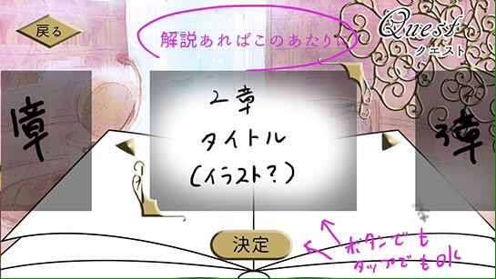

①
物語選択

③

機能説明

 | ① | ステージ選択ボタン
 |  | タッチか左右にスワイプすることで選択する。その際ステージは左右に流れるように移動する

 | ② | 戻るボタン
 |  | メニュー画面に遷移する

 | ③ | 決定ボタン
 |  | ゲーム画面に遷移する

備考

ゲーム画面
履歴
ゲーム画面

ステージ開始前 会話シーン

画面イメージ
参考ゲーム
アンダーストーリー

②

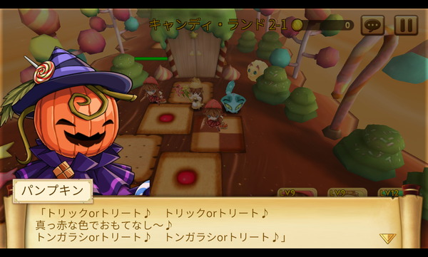

③
<<スキップ
①

機能説明

 | ① | セリフ表示
 |  | タップすると次のセリフを表示する

 | ② | キャラクター表示
 |  | １人ずつ会話する、キャラクターは「真ん中」に表示する

 | ③ | スキップ
 |  | 会話をスキップしてゲームを開始する

備考

スタート演出

画面イメージ

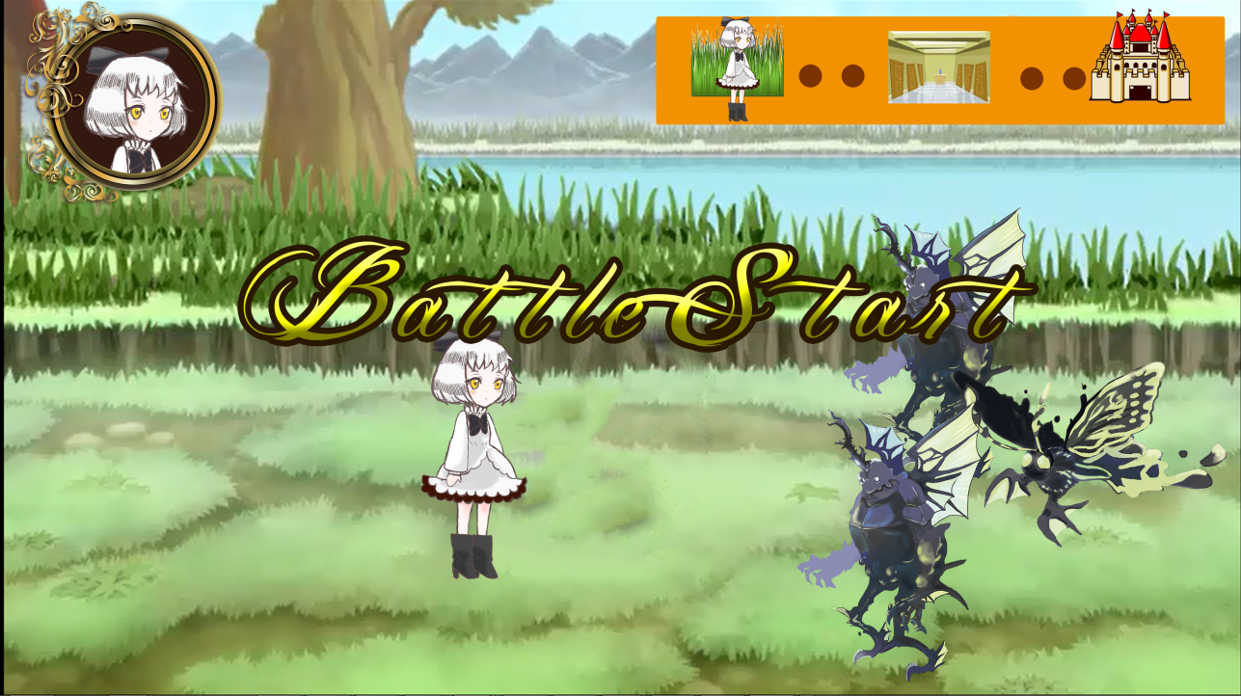

①

機能説明

 | ① | 開始文言
 |  | ペンで1文字ずつ書かれるような演出にしたい

備考

ゲーム中画面

画面イメージ
①

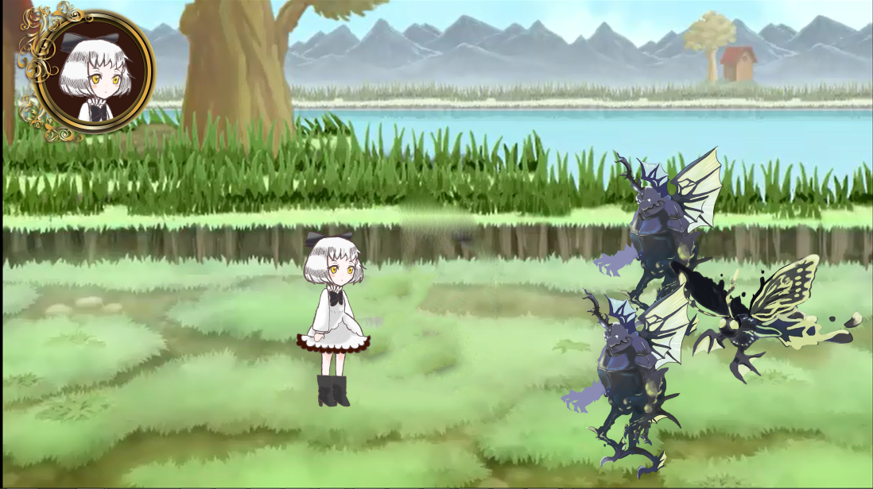

③

④
⑤
②

機能説明

 | ① | 自キャラアイコン
 |  | ここにHPを表示する

 | ② | 自キャラ
 |  | 左右、手前、奥に移動できる

 | ③ | 敵キャラ
 |  | 自キャラが一定範囲内に近づくと攻撃してくる

 | ④ | ジャンプ・攻撃ボタン
 |  | タップすると自キャラが攻撃・ジャンプする

 | ⑤ | 仮想スティック
 |  | タップしてる間だけ表示される
 |  | スワイプした方向に自キャラが移動する

備考

リザルト画面
履歴
リザルト画面

画面イメージ

①
Bad End 1
忘れられた白兎

②
クリアおめでとうございます、このエンディングにたどり着いたあなたは白ウサギの時計でアリスを浄化したようですね
しかしアリスに使ってしまった分、白ウサギを救う事ができませんでした。
時計を見つけた直後の行動に気をつけてみましょう。

③
クエスト選択へ

機能説明

① | エンディング名表示
 | 何もないところからゆっくりフェードインするように表示
 | ２つにわけてタイミングをずらして表示する
② | エンディング内容説明
 | ①を表示後にフェードインさせて表示

② | 操作説明
 | ②を表示後に表示させる
 | ゆっくり点滅させる

備考

